比较法-2023
估价对象

项目 |  | 估价对象 |  | 可比实例1 |  | 可比实例2 |  | 可比实例3 |  | 可比实例4
小区名称 |  | 首钢机电院 |  | 魔方-北京公寓鲁谷东街店 |  | 古城西路 |  | 古城路小区 |  | 条玛青年公寓-北京石景山店
平均租金（元/平方米·月） |  | 待估 |  | 180.40 |  | 173.89 |  | 205.04 |  | 150.00
交易时间 |  | 2023-11-11 | 100 | 2023-10-01 | 100 | 2023-10-01 | 100 | 2023-10-01 | 100 | 2023-10-01 | 100 |  |  | 道路通达度 | ＜0.5km有主干道 | [0.5,1)km有主干道 | ＜0.5km有次干道 | [0.5,1)km有次干道 | ≥1km有次干道
交易情况 |  | 正常 | 100 | 正常 | 100 | 正常 | 100 | 正常 | 100 | 正常 | 100 |  |  | 2 | 100 | 98 | 96 | 94 | 92
区域状况 | 居住区成熟度 | 估价对象周边有八千平小区、古北小区、特钢小区、古城西路小区等社区，居住小区规模较大，入住率较好，综合评价居住区成熟度较好。 | 100 | 估价对象周边有国风长安、北重六建宿舍、远洋山水等社区，居住小区规模较大，入住率较好，综合评价居住区成熟度较好。 | 100 | 估价对象周边有八千平小区、古北小区、特钢小区、古城现代嘉园小区等社区，居住小区规模较大，入住率较好，综合评价居住区成熟度较好。 | 100 | 估价对象周边有八千平小区、古北小区、特钢小区、古城西路小区等社区，居住小区规模较大，入住率较好，综合评价居住区成熟度较好。 | 100 | 估价对象周边有海特花园、苹果园小区、杨庄北区、西现代城等社区，居住小区规模较大，入住率较好，综合评价居住区成熟度较好。 | 100 | 2 |  | 距离轨道交通站点距离 | ＜0.5km | [0.5,1)km | [1,1.5)km | [1.5,2)km | ≥2km
 | 道路通达度 | 周边500米内有主干道——古城大街 | 100 | 周边500米内有快速路——莲石东路 | 100 | 周边500米内有主干道——古城大街 | 100 | 周边500米内有主干道——古城大街 | 100 | 周边500米内有快速路——苹果园南路 | 100 |  |  | 2 | 104 | 102 | 100 | 98 | 96
 | 距离轨道交通站点距离 | 距离地铁1号线古城站约1300米 | 100 | 距离地铁1号线八宝山站约1600米 | 98 | 距离地铁1号线古城站约1300米 | 100 | 距离地铁1号线古城站约1000米 | 100 | 距离地铁6号线杨庄站约200米 | 104 |  |  | 距离公交站点距离 | ＜0.5km | [0.5,1)km | [1,1.5)km | [1.5,2)km | ≥2km
 | 距离公交站点距离 | 周边500米内有专108路、专152路、399路、597路、958路 等公交线路途径并设立站点 | 100 | 周边500米内334路、472路、663路、890路等公交线路途径并设立站点 | 100 | 周边500米内318路、325路、399路、472路、527路等公交线路途径并设立站点 | 100 | 周边500米内318路、325路、399路、472路、527路等公交线路途径并设立站点 | 100 | 周边500米内336路、358路、370路、396路、664路、876路等公交线路途径并设立站点 | 100 |  |  | 2 | 102 | 100 | 98 | 96 | 94
 | 自然环境 | 估价对象周边2公里内有古城公园、苹果园公园等自然景观，自然与人文环境一般。周边5km内无污染源。 | 100 | 估价对象周边2公里内有旺景公园、北京国际雕塑公园等自然景观，自然与人文环境一般。周边5km内无污染源。 | 100 | 估价对象周边2公里内有古城公园、苹果园公园等自然景观，自然与人文环境一般。周边5km内无污染源。 | 100 | 估价对象周边2公里内有古城公园、苹果园公园等自然景观，自然与人文环境一般。周边5km内无污染源。 | 100 | 估价对象周边2公里内有大槐树公园、古城公园、海特体育休闲公园等自然景观，自然与人文环境一般。周边5km内无污染源。 | 100 | 1 |  | 公共配套设施 | 好 | 较好 | 一般 | 较差 | 差
 | 公共配套 | 估价对象所在区域周边2公里范围内有京西大悦城、当代商城等商业场所；石景山区古城小学、北京市古城中学、石景山区实验中学等教育机构；石景山区中医医院、石景山医院、石景山区杨庄医院等医疗机构；有中国农业银行、中国工商银行金融网点，公共配套设施状况较好。 | 100 | 周边2公里范围内有世邦商业中心、万达广场城等商业场所；北京市景山学校远洋分校、北京市十一学校、北京市石景山区师范学校附属小学等教育机构；清华大学玉泉医院、石景山同心医院、八宝山社区卫生服务中心等医疗机构；有中国邮政储蓄银行、北京银行等金融网点较好。 | 100 | 估价对象所在区域周边2公里范围内有京西大悦城、当代商城等商业场所；石景山区古城小学、北京市古城中学、石景山区实验中学等教育机构；石景山区中医医院、石景山医院、石景山区杨庄医院等医疗机构；有中国农业银行、中国工商银行金融网点，公共配套设施状况较好。 | 100 | 估价对象所在区域周边2公里范围内有京西大悦城、当代商城等商业场所；石景山区古城小学、北京市古城中学、石景山区实验中学等教育机构；石景山区中医医院、石景山医院、石景山区杨庄医院等医疗机构；有中国农业银行、中国工商银行金融网点，公共配套设施状况较好。 | 100 | 周边2公里范围内有京西大悦城、现代商城等商业场所；苹果园第二小学、首师大附属苹果园中学、海特花园小学等教育机构；石景山区杨庄医院、北京大学首钢医院等医疗机构；有中国邮政储蓄银行、中国建设银行等金融网点较好。 | 100 | 5 |  | 1 | 100 | 100 | 100 | 100 | 100
 | 楼层 | 中楼层 | 100 | 中楼层 | 100 | 中楼层 | 100 | 高楼层 | 100 | 高楼层 | 100
 | 朝向 | 南 | 100 | 南 | 100 | 南 | 100 | 南 | 100 | 南 | 100
实物状况 | 物业外观 | 100% | 100 | 95% | 100 | 80% | 99.5 | 80% | 99.5 | 95% | 100
 | 公共区域装修 | 精装修 | 100 | 精装修 | 100 | 普通装修 | 99.5 | 普通装修 | 99 | 精装修 | 100 |  |  | 2012 | 0.78333333333
 | 室内装饰装修 | 普通装修 | 100 | 普通装修 | 100 | 普通装修 | 100 | 普通装修 | 100 | 普通装修 | 100
 | 设施设备 | 无燃气 | 100 | 无燃气 | 100 | 有燃气 | 108 | 有燃气 | 108 | 无燃气 | 100
 | 综合管理服务设施 | 有快递柜、垃圾分类收集点 | 100 | 有快递柜、垃圾分类收集点 | 100 | 有快递柜、垃圾分类收集点 | 100 | 有快递柜、垃圾分类收集点 | 100 | 有快递柜、垃圾分类收集点 | 100 |  |  |  | 条玛青年公寓-北京石景山店 | 20.00~20.00 | 150.00 | 2015-03-04 08:00:43 |  | 3000
 | 户型布局 | 开间 | 100 | 开间 | 100 | 一居 | 105 | 一居 | 105 | 开间 | 100 |  |  |  | 轻氧创意社区-北京石景山店 | 20.00~20.00 | 140.00 | 2019-05-22 08:00:43 |  | 2800
 | 户型结构 | 平层 | 100 | 平层 | 100 | 平层 | 100 | 平层 | 100 | 平层 | 100 |  |  |  | 魔方-北京公寓鲁谷东街店 | 21.00~37.00 | 180.40 | 2016-11-01 08:00:43 | 石景山区鲁谷东街甲26号 | 3788.4 | 6674.8
 | 建筑面积 | 18-30 | 100 | 21.00~37.00 | 100 | 30㎡以下 | 100 | 30㎡以下 | 100 | 20.00~20.00 | 100 |  |  |  | 古城西路 | 30㎡以下 | 173.89 | 1973 |  | 5216.7 |  | 1980 | 八角路小区 | 32.82 | 3500 | 106.64 | 2 | 中/5 | 南北 | 2023-10-15
 | 家具家电 | 配备家具、家电较齐全；功能正常，质量有保证，较好 | 100 | 配备家具、家电齐全；功能正常，质量有保证，较好 | 100 | 配备家具、家电齐全；功能正常，质量有保证，较好 | 100 | 配备家具、家电齐全；功能正常，质量有保证，较好 | 100 | 配备家具、家电齐全；功能正常，质量有保证，较好 | 100 |  |  |  | 古城北路 | 30㎡以下 | 130.52 | 1976 |  | 3915.6 |  | 2000 | 古城特钢楼 | 40.42 | 4100 | 101.43 | 2 | 低/5 | 南 | 2023-08-16
权益状况 | 服务及管理水平 | 普通物业管理，封闭式管理 | 100 | 普通物业管理，封闭式管理 | 100 | 普通物业管理 | 99 | 普通物业管理 | 99 | 普通物业管理，封闭式管理 | 100 |  |  |  | 古城路小区 | 30㎡以下 | 205.04 | 2007 |  | 4100.8 |  | 1995 | 古城西路 | 49.5 | 4600 | 92.93 | 2 | 低/5 | 东 | 2023-10-29
 | 水电气费执行标准 | 民水民电 | 100 | 民水民电 | 100 | 民水民电 | 100 | 民水民电 | 100 | 民水民电 | 100 |  |  |  |  |  |  |  |  |  |  |  | 古城南路 | 52 | 4700 | 90.38 | 1 | 高/5 | 南北 | 2023-10-23
 | 安全监控系统 | 设有小区监控，门禁及呼叫系统 | 100 | 设有小区监控，门禁及呼叫系统 | 100 | 设有小区监控，门禁及呼叫系统 | 100 | 设有小区监控，门禁及呼叫系统 | 100 | 设有小区监控，门禁及呼叫系统 | 100 |  |  |  |  |  |  |  |  |  |  | 1980 | 八角路小区 | 32 | 2800 | 87.5 | 1 | 中/5 | 南 | 2023-09-29
成交单价（元/平米） |  | _____ |  | 180.40 |  | 173.89 |  | 205.04 |  | 150.00 |  |  | 0.36693333333 | 0.17913623555 |  |  |  |  |  |  |  | 1980 | 八角路小区 | 28 | 2800 | 100 | 1 | 中/5 | 南 | 2023-09-06
比较价值（元/平米） |  | _____ |  | 184.08 |  | 156.45 |  | 185.41 |  | 144.23 |  |  | 0.28551618942 | 0.18510706296
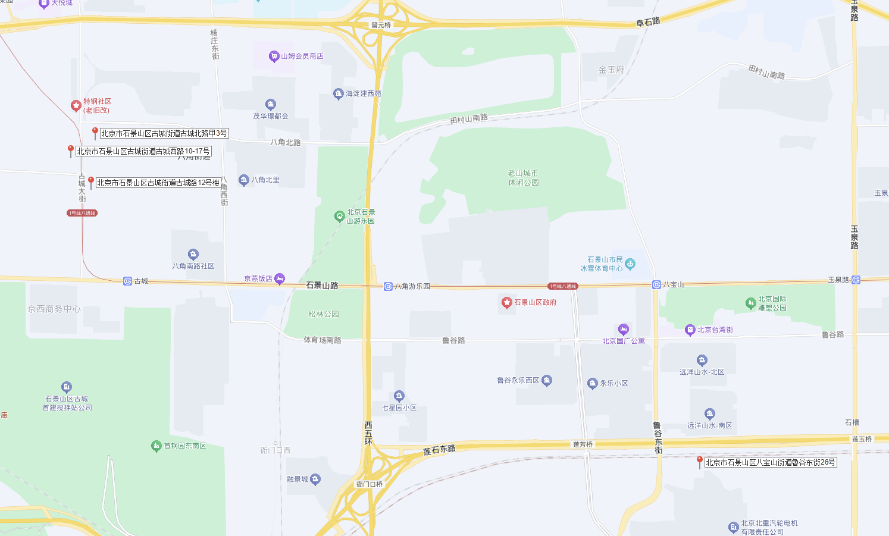
 | 租金 | 175.31 |  |  |  | 162.03 |  | 171.24 |  | 161.59 |  |  |  |  |  |  |  |  |  |  |  | 1987 | 八角北路 | 36.24 | 3000 | 82.78 | 1 | 低/6 | 南 | 2023-09-21
 | 租赁税费
 | 服务费 |  |  | 1.0204 |  | 0.8997 |  | 0.9043 |  | 0.9615
 | 供暖费 |  |  | 184.08016 |  | 156.448833 |  | 185.417672 |  | 144.225
 | 合计租金 | 175.31 |  |  |  |  |  |  |  |  |  |  | 8.7655
 |  |  |  |  |  |  |  |  |  |  |  |  | 447.0405

 |  | 2021 |  | 2012 |  | 2012 |  | 2009 |  | 2009
 |  | 0.93333333333 |  | 0.78333333333 |  | 0.78333333333 |  | 0.73333333333 |  | 0.73333333333

 |  |  |  |  | 2 | 0-60 | 60-70 | 70-80 | 85-90 | 70-80 | 85-90 | 90+
 |  |  |  |  |  | 96 | 97 | 98 | 99 | 98 | 99 | 100
 |  |  |  |  |  |  |  |  |  |  |  |  |  |  | 2024 | 2012 | 2018 | 2017
 |  |  | 2 | 0-25 | 25-35 | 35-50 | 50+ |  |  |  |  |  |  |  | 0.98333333333 | 0.78333333333 | 0.88333333333 | 0.86666666667
 |  |  |  | 102 | 100 | 98 | 96
 |  | 0.5
 | 南北 | 南 | 东南 | 西南 | 东西 | 东 | 西 | 东北 | 西北 | 东北 | 西北 | 北
 | 100.5 | 100 | 99.5 | 99 | 98.5 | 98 | 97.5 | 97 | 96.5 | 96 | 95.5 | 96

 |  |  | 2 | 家具家电齐全 |  | 无家具家电
 |  |  |  | 100 |  | 98
 |  |  | 1 | 一居、二居 |  | 三居四居 |  | 五居六居 |  | 五居六居
 |  |  |  | 100 |  | 101 |  | 102 |  | 102

比较法-2024
估价对象

项目 |  | 估价对象 |  | 可比实例1 |  | 可比实例2 |  | 可比实例3
小区名称 |  | 首钢机电院 |  | 条玛青年公寓-北京石景山店 |  | 自如-北京石景山古城寓店 |  | 魔方-北京公寓鲁谷东街店
平均租金（元/平方米·月） |  | 待估 |  | 150.00 |  | 177.23 |  | 175.53
交易时间 |  | 2024-07-01 | 100 | 2024-06-01 | 100 | 2024-06-01 | 100 | 2024-06-01 | 100 |  |  | 道路通达度 | ＜0.5km有主干道 | [0.5,1)km有主干道 | ＜0.5km有次干道 | [0.5,1)km有次干道 | ≥1km有次干道
交易情况 |  | 正常 | 100 | 正常 | 100 | 正常 | 100 | 正常 | 100 |  |  | 2 | 100 | 98 | 96 | 94 | 92
区域状况 | 居住区成熟度 | 估价对象周边有八千平小区、古北小区、特钢小区、古城西路小区等社区，居住小区规模较大，入住率较好，综合评价居住区成熟度较好。 | 100 | 估价对象周边有海特花园、苹果园小区、杨庄北区、西现代城等社区，居住小区规模较大，入住率较好，综合评价居住区成熟度较好。 | 100 | 估价对象周边有八角南路、八角南里、北锅小区、八角中里等社区，居住小区规模较大，入住率较好，综合评价居住区成熟度较好。 | 100 | 估价对象周边有国风长安、北重六建宿舍、远洋山水等社区，居住小区规模较大，入住率较好，综合评价居住区成熟度较好。 | 100 | 2 |  | 距离轨道交通站点距离 | ＜0.5km | [0.5,1)km | [1,1.5)km | [1.5,2)km | ≥2km
 | 道路通达度 | 周边500米内有主干道——古城大街 | 100 | 周边500米内有快速路——苹果园南路 | 100 | 周边500米内有主干道——石景山路 | 100 | 周边500米内有快速路——莲石东路 | 100 |  |  | 2 | 104 | 102 | 100 | 98 | 96
 | 距离轨道交通站点距离 | 距离地铁1号线古城站约1300米 | 100 | 距离地铁6号线杨庄站约200米 | 104 | 距离地铁1号线古城站约900米 | 102 | 距离地铁1号线八宝山站约1600米 | 98 |  |  | 距离公交站点距离 | ＜0.5km | [0.5,1)km | [1,1.5)km | [1.5,2)km | ≥2km
 | 距离公交站点距离 | 周边500米内有专108路、专152路、399路、597路、958路 等公交线路途径并设立站点 | 100 | 周边500米内336路、358路、370路、396路、664路、876路等公交线路途径并设立站点 | 100 | 周边500米内318路、325路、399路、472路、527路等公交线路途径并设立站点 | 100 | 周边500米内334路、472路、663路、890路等公交线路途径并设立站点 | 100 |  |  | 2 | 102 | 100 | 98 | 96 | 94
 | 自然环境 | 估价对象周边2公里内有古城公园、苹果园公园等自然景观，自然与人文环境一般。周边5km内无污染源。 | 100 | 估价对象周边2公里内有大槐树公园、古城公园、海特体育休闲公园等自然景观，自然与人文环境一般。周边5km内无污染源。 | 100 | 估价对象周边2公里内有松林公园、石景山游乐园、石景山雕塑公园等自然景观，自然与人文环境较好。周边5km内无污染源。 | 102 | 估价对象周边2公里内有旺景公园、北京国际雕塑公园等自然景观，自然与人文环境一般。周边5km内无污染源。 | 100 | 2 |  | 公共配套设施 | 好 | 较好 | 一般 | 较差 | 差
 | 公共配套 | 估价对象所在区域周边2公里范围内有京西大悦城、当代商城等商业场所；石景山区古城小学、北京市古城中学、石景山区实验中学等教育机构；石景山区中医医院、石景山医院、石景山区杨庄医院等医疗机构；有中国农业银行、中国工商银行金融网点，公共配套设施状况较好。 | 100 | 周边2公里范围内有京西大悦城、现代商城等商业场所；苹果园第二小学、首师大附属苹果园中学、海特花园小学等教育机构；石景山区杨庄医院、北京大学首钢医院等医疗机构；有中国邮政储蓄银行、中国建设银行等金融网点较好。 | 100 | 估价对象所在区域周边2公里范围内有盛景国际大厦、华荣商场等商业场所；北京市古城中学、北京市石景山区实验中学、古城第二小学分校等教育机构；石景山区中医医院、石景山医院、朝阳医院西院等医疗机构；有中国农业银行、中国工商银行金融网点，公共配套设施状况较好。 | 100 | 周边2公里范围内有世邦商业中心、万达广场城等商业场所；北京市景山学校远洋分校、北京市十一学校、北京市石景山区师范学校附属小学等教育机构；清华大学玉泉医院、石景山同心医院、八宝山社区卫生服务中心等医疗机构；有中国邮政储蓄银行、北京银行等金融网点较好。 | 100 | 5 |  | 1 | 100 | 100 | 100 | 100 | 100
 | 楼层 | 中楼层 | 100 | 中楼层 | 100 | 中楼层 | 100 | 中楼层 | 100
 | 朝向 | 南 | 100 | 南 | 100 | 南 | 100 | 南 | 100
实物状况 | 物业外观 | 100% | 100 | 95% | 100 | 95% | 100 | 95% | 100
 | 公共区域装修 | 精装修 | 100 | 精装修 | 100 | 精装修 | 100 | 精装修 | 100 |  |  | 2012 | 0.78333333333
 | 室内装饰装修 | 普通装修 | 100 | 普通装修 | 100 | 普通装修 | 100 | 普通装修 | 100
 | 设施设备 | 无燃气 | 100 | 无燃气 | 100 | 无燃气 | 100 | 无燃气 | 100
 | 综合管理服务设施 | 有快递柜、垃圾分类收集点 | 100 | 有快递柜、垃圾分类收集点 | 100 | 有快递柜、垃圾分类收集点 | 100 | 有快递柜、垃圾分类收集点 | 100 |  |  |  | 条玛青年公寓-北京石景山店 | 20.00~20.00 | 150.00 | 2015-03-04 08:00:43
 | 户型布局 | 开间 | 100 | 开间 | 100 | 开间 | 100 | 开间 | 100 |  |  |  | 首钢37°公寓-北京古城项目店 | 20.00~30.00 |  | 2015-12-01 08:00:43
 | 户型结构 | 平层 | 100 | 平层 | 100 | 平层 | 100 | 平层 | 100 |  |  |  | 自如-北京石景山古城寓店 | 17.00~23.00 | 177.23 | 2023-01-01 08:00:43
 |  |  |  |  |  |  | 100 | 21.00~37.00 | 100 |  |  |  | 轻氧创意社区-北京石景山店 | 20.00~20.00 | 140.00 | 2019-05-22 08:00:43 |  | 1980 | 八角路小区 | 32.82 | 3500 | 106.64 | 2 | 中/5
 |  |  |  |  |  |  | 100 | 配备家具、家电齐全；功能正常，质量有保证，较好 | 100 |  |  |  | 魔方-北京公寓鲁谷东街店 | 21.00~37.00 | 175.53 | 2016-11-01 08:00:43 | 石景山区鲁谷东街甲26号 | 2000 | 古城特钢楼 | 40.42 | 4100 | 101.43 | 2 | 低/5
 |  |  |  |  |  |  | 100 | 普通物业管理 | 100 | 链家房源 |  |  | 古城西路 | 30㎡以下 | 150.92 |  |  | 1995 | 古城西路 | 49.5 | 4600 | 92.93 | 2 | 低/5
 |  |  |  |  |  |  | 100 | 民水民电 | 100 |  |  |  |  |  |  |  |  |  | 古城南路 | 52 | 4700 | 90.38 | 1 | 高/5
 |  |  |  |  |  |  | 100 | 设有小区监控，门禁及呼叫系统 | 100 |  |  |  | 古城路小区 | 30㎡以下 | 171.35 |  |  | 1980 | 八角路小区 | 32 | 2800 | 87.5 | 1 | 中/5
 |  |  |  |  |  |  |  | 175.53 |  |  | 0.18153333333 |  |  |  |  |  |  | 1980 | 八角路小区 | 28 | 2800 | 100 | 1 | 中/5
 |  |  |  |  |  |  |  | 179.11 |  |  | 0.24183595646
 |  |  |  |  |  |  |  |  |  |  |  |  |  |  |  |  |  | 1987 | 八角北路 | 36.24 | 3000 | 82.78 | 1 | 低/6
...
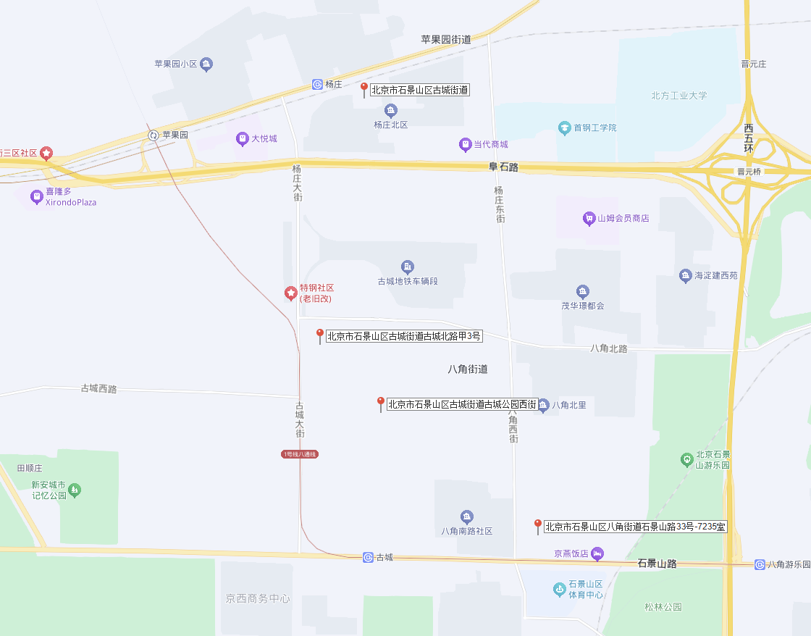
 |  |  |  |  |  |  |  | 可比实例3
 |  |  |  |  |  |  |  | 1.0204
 |  |  |  |  |  |  |  | 179.110812
 |  |  |  |  |  |  |  |  |  |  | 8.228
 |  |  |  |  |  |  |  |  |  |  | 419.628

 |  |  |  |  |  |  |  | 2009
 |  |  |  |  |  |  |  | 0.73333333333

 |  |  |  |  |  |  | 60-70 | 70-80 | 85-90 | 90+
 |  |  |  |  |  |  | 97 | 98 | 99 | 100

 |  |  |  |  |  |  | 50+
 |  |  |  |  |  |  | 96
...
 |  |  |  |  |  |  | 西 | 东北 | 西北 | 北
 |  |  |  |  |  |  | 97.5 | 97 | 96.5 | 96
...
 |  |  |  |  |  |  |  | 五居六居
 |  |  |  |  |  |  |  | 102

 |  |  |  |  |  |  |  |  |  |  | 2015
 |  |  |  |  |  |  |  |  |  |  | 0.83333333333

中指集中式公寓
...
开业情况 | 房间总量(套) | 库存套数(套) | 面积区间(㎡) | 出租率(%) | 开业日期 | 租金范围(元/月) | 装修标准(元/㎡) | 运营方 | 企业属性 | 出租类型 | 房源性质
已开业 | 171 | 39 |  | 77.19 | 2025-01-01 08:00:43 |  |  | 北京创业公社产业运营管理股份有限公司 | 国企系 | 整租
已开业 | 970 |  |  |  |  |  |  |  |  | 整租
已开业 | 405 |  |  |  |  |  |  |  |  | 整租
已开业 | 60 |  |  |  |  |  |  |  |  | 整租
已开业 | 1940 |  |  |  |  |  |  |  |  | 整租
已开业 | 1785 |  |  |  |  |  |  |  |  | 整租
已开业 | 478 |  |  |  |  |  |  |  |  | 整租
已开业 | 52 |  |  |  |  |  |  |  |  | 整租
已开业 | 210 |  |  |  |  |  |  |  |  | 整租

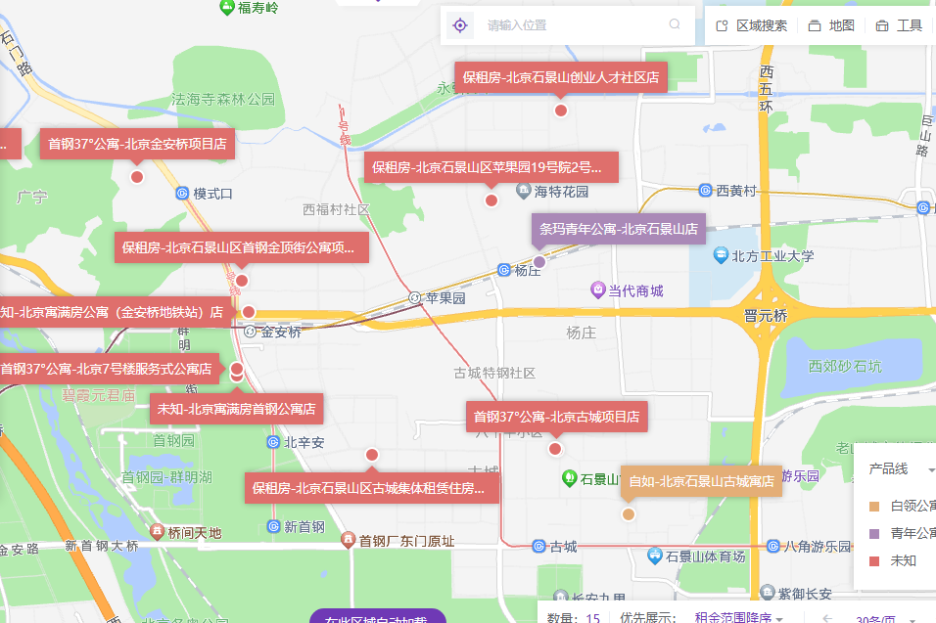
主力面积段(㎡) | 平均租金(元/㎡·月) | 运营方 | 企业属性 | 出租类型 | 建筑年代 | 建筑类型
30㎡以下 | 186.81 | 自如 | 运营商-品牌系 | 合租,整租 | 2007 | 塔板结合
30㎡以下 | 145.73 | 自如,我爱我家 | 运营商-品牌系,房企 | 合租 | 1973 | 塔板结合
30㎡以下 | 140.26 | 自如,我爱我家 | 运营商-品牌系,房企 | 合租,整租 | 1976 | 板楼

市场分析
出租率(%) | 平均租金(元/㎡·月) | 租金范围(元/月) | 面积区间(㎡) | 装修标准(元/㎡·月)
98.84 | 185.54 |  | 21.00-25.00
97.29 | 200.68 |  | 21.00-35.00
100 | 213.49 |  | 22.00-35.00
94.2 | 172.49 | 2800-6300 | 20.00-40.00
93.86 | 172.73 | 2800-3900 | 20.00-35.00
93.3 | 176.69 | 2800-3900 | 20.00-35.00
92.73 | 158.65 | 3400-3900 | 20.00-35.00
92.05 | 162.54 | 3400-3900 | 20.00-35.00
 | 项目数量(个) |  | 房间总量(间) |  | 库存套数(套) |  | 平均租金(元/㎡·月)
2023-05 | 2 | 全量汇总 | 9773 | 全量汇总 | 81 | 2023-05 | 185.54
2023-06 | 2 | 当页汇总 | 9773 | 当页汇总 | 81 | 2023-06 | 200.68
2023-11 | 5 | 2023-09 | 880 | 2023-09 | 54 | 2023-11 | 158.65
2023-12 | 5 | 2023-10 | 880 | 2023-10 | 59 | 2023-12 | 162.54
2024-01 | 5 | 2023-11 | 880 | 2023-11 | 64 | 2024-01 | 197.52
2024-02 | 5 | 2023-12 | 880 | 2023-12 | 70 | 2024-02 | 163.57
2024-07 | 5 | 2024-05 | 880 | 2024-05 | 46 | 2024-07 | 178.3
2024-08 | 5 | 2024-06 | 880 | 2024-06 | 46 | 2024-08 | 188.73
2024-09 | 5 | 2024-07 | 880 | 2024-07 | 36 | 2024-09 | 188.73
2025-09 | 20 | 2025-07 | 3873 | 2025-07 | 79 | 2025-09 | 153.76
 |  | 2025-08 | 3873 | 2025-08 | 79
 |  | 2025-09 | 9773 | 2025-09 | 81
91.48 | 197.52 | 3400-3900 | 20.00-35.00
91.48 | 163.57 | 3400-3900 | 20.00-35.00
91.82 | 187.91 | 3400-3900 | 20.00-35.00
94.77 | 175.36 | 2800-4399 | 20.00-35.00
94.77 | 175.78 | 2800-4399 | 20.00-35.00
94.77 | 175.83 | 1950-4399 | 20.00-35.00
95.91 | 178.3 | 2800-4399 | 20.00-37.00
96.14 | 188.73 | 2800-4399 | 17.00-37.00
96.36 | 188.73 | 2800-4399 | 17.00-37.00
96.59 | 188.73 | 2800-4399 | 17.00-37.00
96.82 | 188.73 | 2800-4399 | 17.00-37.00
97.14 | 188.73 | 2800-4399 | 17.00-37.00
97.14 | 178.69 | 2699-4490 | 17.00-37.00
97.45 | 193.27 | 2699-4490 | 13.00-40.00
97.55 | 190.77 | 2699-4490 | 13.00-40.00
97.65 | 195.84 | 2699-4490 | 13.00-40.00
97.65 | 193.27 | 2699-4490 | 13.00-40.00
97.88 | 176 | 2699-4490 | 13.00-40.00
97.96 | 174.12 | 2699-4490 | 13.00-40.00
97.96 | 153.83 | 2699-4490 | 13.00-67.00
99.17 | 153.76 | 2699-4490 | 13.00-67.00

住宅案例
...
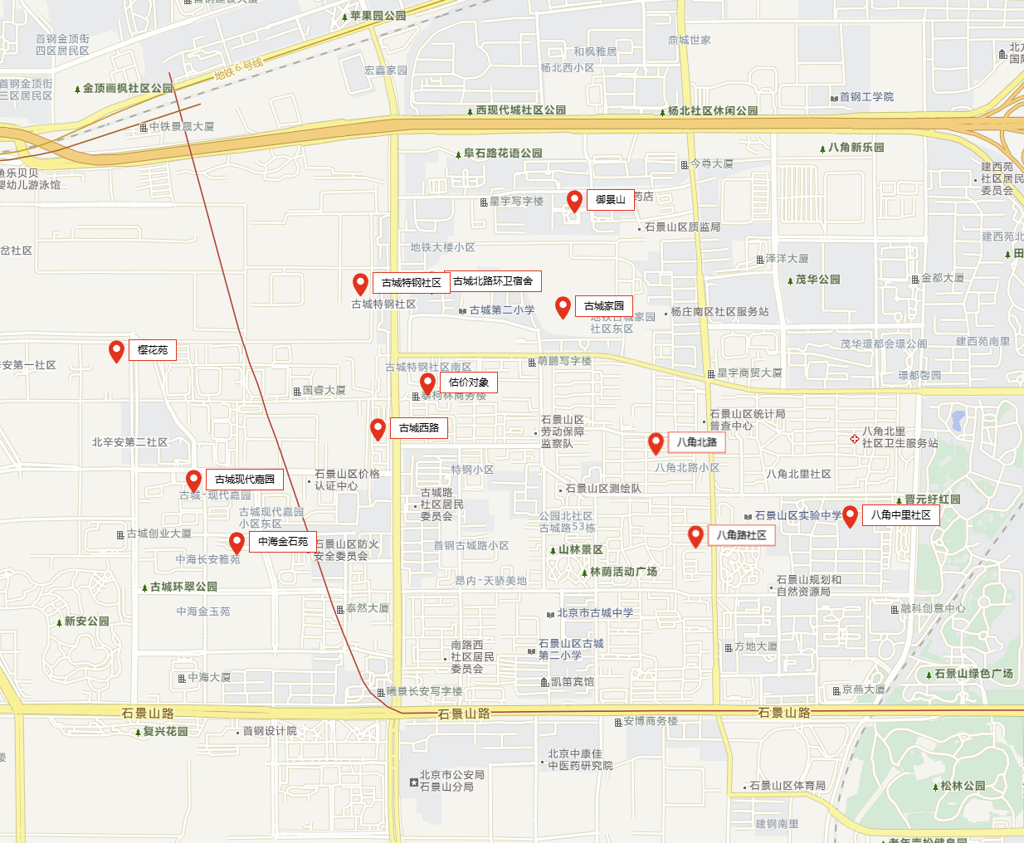
 | 72.03 | 3 | 中/20 | 东南北 | 2025-09-25
 | 78.85 | 3 | 低/18 | 南西北 | 2025-09-07
 | 68.9 | 2 | 中/20 | 南 | 2025-08-17
 | 83.38 | 3 | 中/11 | 南北 | 2024-06-27
 | 73.53 | 1 | 中/22 | 南 | 2024-06-19
 | 78.67 | 2 | 高/18 | 南 | 2024-05-30
 | 80 | 2 | 高/20 | 南 | 2023-10-31
 | 78.65 | 3 | 中/20 | 南北 | 2023-10-26
 | 92 | 2 | 中/20 | 南 | 2023-10-16
...
 | 71.13 | 1 | 低/21 | 南 | 2025-10-06
 | 58.75 | 2 | 中/25 | 南 | 2025-10-04
 | 72 | 1 | 高/22 | 南 | 2025-09-30
 | 76 | 1 | 高/22 | 南 | 2024-06-19
 | 70.59 | 2 | 高/21 | 南北 | 2024-06-14
 | 78 | 1 | 低/22 | 南 | 2024-06-14
 | 62.34 | 2 | 高/25 | 南北 | 2023-11-09
 | 80 | 1 | 低/22 | 南 | 2023-10-29
 | 72.06 | 2 | 低/21 | 南北 | 2023-10-23
 | 80 | 1 | 高/21 | 南 | 2023-10-20

 | 67.82 | 1 | 低/17 | 南北 | 2025-09-30
 | 59.26 | 3 | 中/19 | 南北 | 2025-09-27
 | 55.77 | 2 | 中/17 | 南西北 | 2025-07-13
 | 60.27 | 2 | 低/15 | 南北 | 2024-06-02
 | 73.91 | 1 | 中/15 | 南北 | 2024-05-26
 | 60.15 | 3 | 低/14 | 南北 | 2023-11-09
 | 76.81 | 1 | 中/15 | 南北 | 2023-10-08
...
 | 65.91 | 2 | 低/28 | 南北 | 2025-10-14
 | 77.19 | 1 | 中/28 | 南 | 2025-09-30
 | 70.95 | 2 | 中/28 | 南北 | 2025-09-29
 | 73.55 | 2 | 低/27 | 南 | 2024-06-29
 | 57.97 | 2 | 高/28 | 南 | 2024-06-24
 | 72.11 | 2 | 低/27 | 南 | 2024-06-22
 | 84.27 | 2 | 高/28 | 南北 | 2023-11-03
 | 81.82 | 1 | 低/28 | 南 | 2023-10-18
 | 73.33 | 2 | 中/28 | 南北 | 2023-10-02
...
3600 | 67.94 | 1 | 中/7 | 东南 | 2025-09-30
3400 | 93.69 | 1 | 高/6 | 南 | 2024-06-25 | 八角中里 | 40.49 | 3900 | 96.32 | 1 | 高/6 | 南北 | 2024-06-01
3500 | 96.58 | 1 | 高/6 | 南 | 2024-06-22 | 八角北路 | 38 | 3800 | 100 | 1 | 中/6 | 南 | 2024-06-09
3800 | 100 | 1 | 中/6 | 南 | 2024-06-09 | 八角北路 | 36.24 | 3500 | 96.58 | 1 | 高/6 | 南 | 2024-06-22
3000 | 93.75 | 1 | 中/5 | 南 | 2024-06-27 | 古城北路 | 36 | 3500 | 97.22 | 1 | 低/5 | 北 | 2024-05-24
3600 | 105.26 | 1 | 高/5 | 南 | 2024-06-26
2000 | 74.13 | 1 | 中/5 | 南 | 2024-06-17 | 八角路小区 | 32.82 | 3500 | 106.64 | 2 | 中/5 | 南北 | 2023-10-15
3900 | 96.32 | 1 | 高/6 | 南北 | 2024-06-01 | 古城特钢楼 | 40.42 | 4100 | 101.43 | 2 | 低/5 | 南 | 2023-08-16
3550 | 105.5 | 1 | 中/5 | 南 | 2024-01-06 | 古城西路 | 49.5 | 4600 | 92.93 | 2 | 低/5 | 东 | 2023-10-29
 |  |  |  |  |  | 古城南路 | 52 | 4700 | 90.38 | 1 | 高/5 | 南北 | 2023-10-23
4000 | 64.52 | 1 | 低/7 | 南 | 2023-10-15
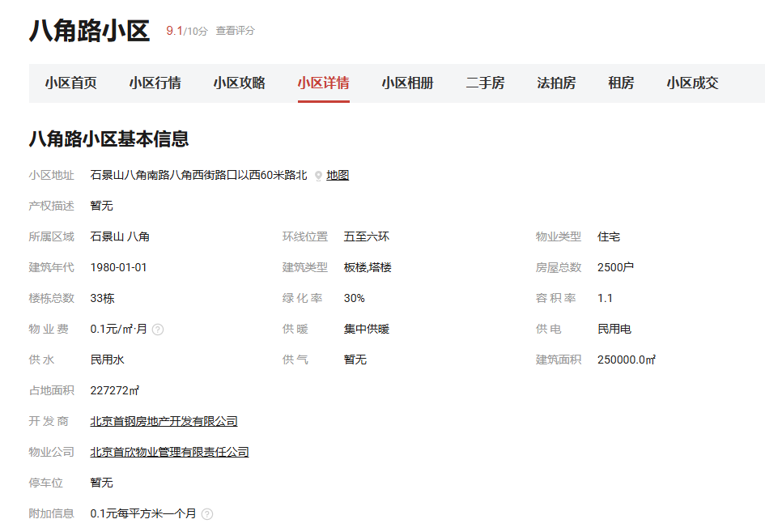
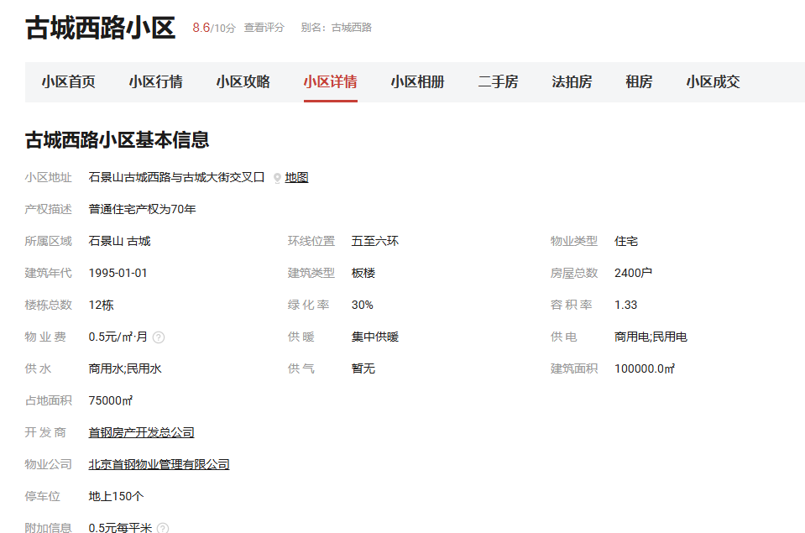
1900 | 59.38 | 1 | 中/5 | 南 | 2023-10-26
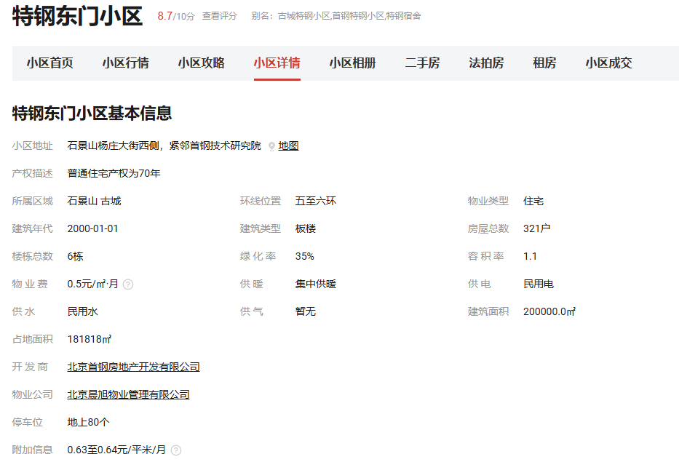
2800 | 87.5 | 1 | 中/5 | 南 | 2023-09-29
1800 | 64.29 | 1 | 高/5 | 南 | 2023-09-29
2600 | 92.86 | 1 | 高/5 | 南 | 2023-09-06
2800 | 100 | 1 | 中/5 | 南 | 2023-09-06
4700 | 90.38 | 1 | 高/5 | 南北 | 2023-10-23
4100 | 84.33 | 1 | 高/11 | 南 | 2023-05-27
4300 | 96.91 | 1 | 中/6 | 东南 | 2023-05-24
3700 | 127.89 | 1 | 低/5 | 南 | 2023-04-26
4200 | 93.33 | 1 | 高/5 | 南西北 | 2023-03-27
3950 | 137.11 | 1 | 中/4 | 南 | 2023-03-26
2000 | 100 | 1 | 高/5 | 南 | 2023-02-09
3500 | 96.9 | 1 | 中/6 | 南 | 2023-01-30
3500 | 120.69 | 1 | 中/4 | 南 | 2022-12-04
3300 | 73.33 | 1 | 高/5 | 南北 | 2022-10-20
3000 | 82.78 | 1 | 低/6 | 南 | 2023-09-21
...

